界面&功能
聊天系统 |  |  |  | 功能规则

 | 功能入口
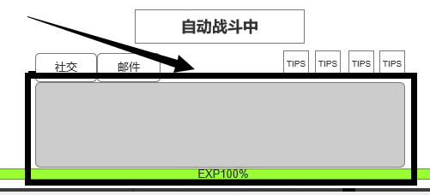

 | 1.主界面点击【聊天】窗口进入

 | 聊天界面
1
2
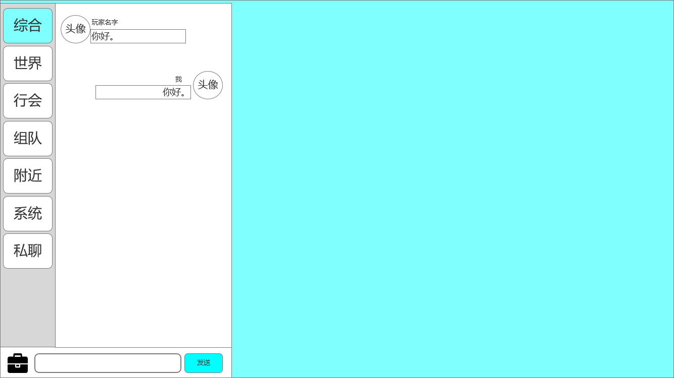
3
 |  | 1、底框 |  |  | 1、点击右侧空白处关闭界面
 |  | ▶ | 展示聊天界面弹出在主界面显示的位置 |  | 2、如图，“我”的发言在右侧显示，其他人在左侧
 |  | 2、聊天详细界面 |  |  | 2、综合频道展示所有频道发言，其余各频道发言相互独立展示
 |  | ▶ | 包括：玩家头像框，玩家头像、姓名、发言、发言底框 |  | ▶ | 说明按钮：点击后打开文本说明弹窗
 |  | ▶ | 【称号】子页签 |  | 2、系统通知
 |  | 3、页签 |  |  | ▶ | 如右图 | 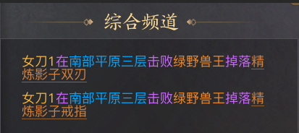
 |  | ▶ | 综合、世界、行会、组队、附近、系统、私聊 |  | ▶ | 玩家名称（黄）、地点（蓝）、boss名称（绿）、装备（橙），字体颜色不同，
 |  | ▶ | 有选中和未选中状态 |  | 3、频道发言条件
 |  | 4、背包按钮（已提） |  |  | ▶ | 世界频道：达到XX等级
 |  | ▶ | 点击后弹出弹窗（下方有详细界面） |  | ▶ | 行会：需要加入行会
 |  | 5、聊天框和发送按钮 |  |  | ▶ | 组队：需要加入队伍
 |  | ▶ | 发送按钮有选中和未选中状态 |  | ▶ | 附近：需要玩家在附近才能收到，具体距离待定
 |  |  |  |  | 3、不满足条件时，不可发言，有相关提示
 |  |  |  |  | ▶ | 世界频道：“等级不足”
 |  |  |  |  | ▶ | 行会：如右图 |  | 
4
5
 |  |  |  |  | ▶ | 组队：如右图图 |  | 
 |  |  |  |  | ▶ | 系统：如右图 |  | 
 |  |  |  |  | 4、背包按钮，弹出的弹窗
 |  |  |  |  | ▶ | 点击输入框左侧的背包按钮，弹出弹窗
 |  |  |  |  | ▶ | 弹窗界面下面有
 |  |  |  |  | 5、输入框点击输入文字，有敏感词提示
 |  |  |  |  | 5、发送按钮
 |  |  |  |  | ▶ | 点击发送按钮，发送输入框中的内容
 | 无选框标示界面 |  |  |  | ▶ | 若聊天框中无内容，则提示“请输入内容”

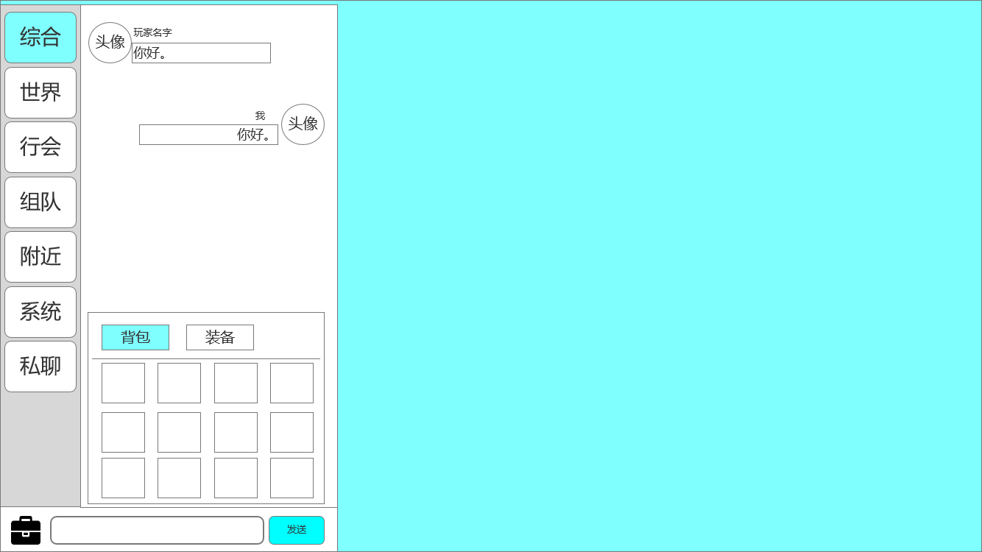
 |  | 0、弹窗 |  |  | 0、点击空白处关闭弹窗
 |  | ▶ | 展示弹窗位置 |  | 1、页签
 |  | 1、页签 |  |  | ▶ | 【背包】和【装备】，点击页签切换
 |  |  |  |  | ▶ | 背包：背包内的所有物品；装备：角色装备和圣装
 |  | ▶ | 【背包】和【装备】 |  | ▶ | 有选中和未选中状态
 |  | ▶ | 有选中和未选中状态 |  | 2、道具框
 |  | 2、道具框 |  |  | ▶ | 可上下滑动
 |  | ▶ | 可上下滑动 |  | ▶ | 横向格子数为4，总格子数为120
 |  | ▶ | 横向格子数为4，总格子数为120 |  | ▶ | 有选中和未选中状态
1
 |  | ▶ | 有选中和未选中状态

2

 | 无选框标示界面

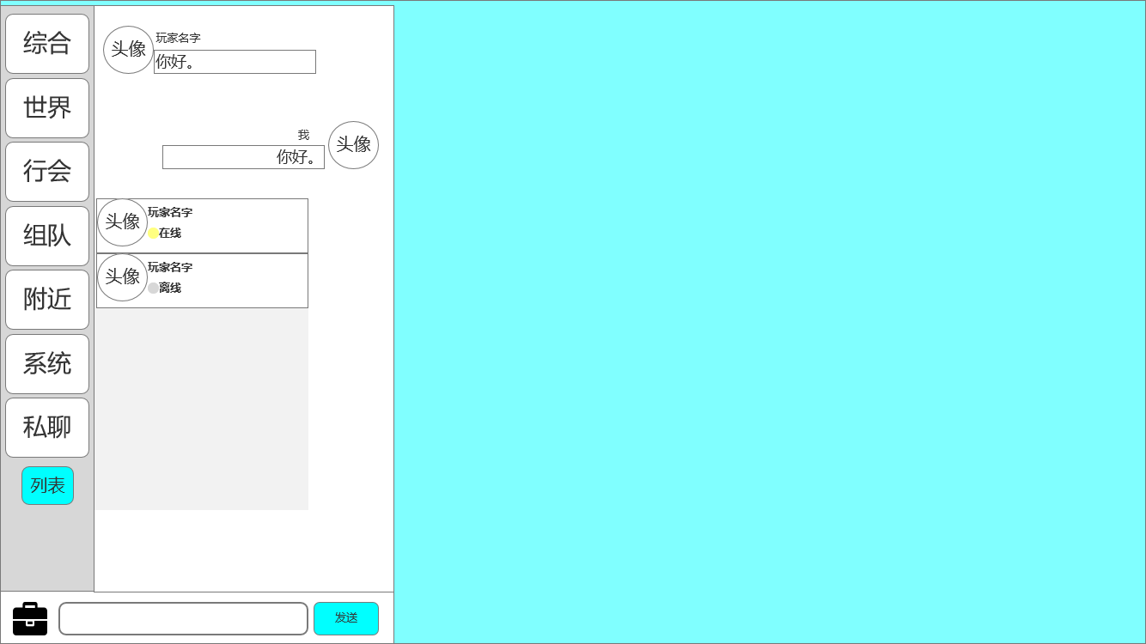
 |  | 1、玩家信息栏
 |  | ▶ | 包括：玩家头像框，玩家头像、姓名、在线状态 |  | 1、 | 列表按钮
 |  | 2、弹窗框 |  |  | ▶ | 点击则弹出“已经私聊过的玩家”的选择窗口。
 |  | ▶ | 一个弹窗底框 |  | ▶ | 若是未曾私聊过的好友，需要在好友界面点击”私聊“，跳转至私聊频道聊天之后，才会出现在列表中。
 |  | 3、按钮 |  |  | 2、 | 私聊玩家
1
 |  | ▶ | 增加一个“列表”按钮 |  | ▶ | 点击则切换至聊天频道，是对应玩家的私聊窗口。
 |  |  |  |  | ▶ | 私聊列表内的可选择角色仅保留本次登录内聊天过的玩家。
 |  |  |  |  | ▶ | 私聊窗口若数量过多将以滑动展示。
2

3

参考界面
参考图

 | 参考游戏—37王者之心2

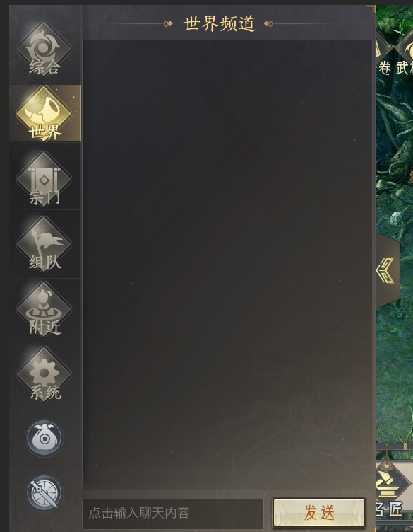

 |  | 圣装主界面

美需
其他美术需求（ICON，模型，表情等）

 | 序号 | 类型 | 对应界面 | 内容 | 功能需求 | 策划建议 | 美术资源定稿 存档路径（美术填写） | 参考图
 | 1 | ICON | 聊天界面 | 一个行囊样式的图标 |  |  |  | 

